Sheet1
썸네일 | 제목 | 작가 | 출판사 | 출판일 | 가격 | 링크
 | 방과 후 소년 하나코 군 | Aidairo (지은이), 장혜영 (옮긴이) | 서울미디어코믹스(서울문화사) | 2022년 7월 | 6,000원 → 5,400원 (10%할인) | https://www.aladin.co.kr/shop/wproduct.aspx?ItemId=297448639
 | 이상한 과자 가게 전천당 15 | 히로시마 레이코 (지은이), 쟈쟈 (그림), 김정화 (옮긴이) | 길벗스쿨 | 2022년 7월 | 13,000원 → 11,700원 (10%할인) | https://www.aladin.co.kr/shop/wproduct.aspx?ItemId=297344465
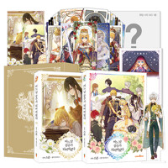 | 어느 날 공주가 되어버렸다 8~9 합본 세트 (초호화 한정판) | 스푼 (지은이), 플루토스 (원작) | 캐롯툰 | 2022년 11월 | 54,000원 → 48,600원 (10%할인) | https://www.aladin.co.kr/shop/wproduct.aspx?ItemId=297449794
 | 도쿄 에일리언즈 3 (초판 한정 홀로그램 양면 일러스트 카드 + 선착순 한정 아크릴 일러스트 카드 포함 특장판) | NAOE (지은이), 박소현 (옮긴이) | 서울미디어코믹스(서울문화사) | 2022년 7월 | 5,000원 → 4,500원 (10%할인) | https://www.aladin.co.kr/shop/wproduct.aspx?ItemId=297173078
 | 역행자 | 자청 (지은이) | 웅진지식하우스 | 2022년 6월 | 17,500원 → 15,750원 (10%할인) | https://www.aladin.co.kr/shop/wproduct.aspx?ItemId=295216341
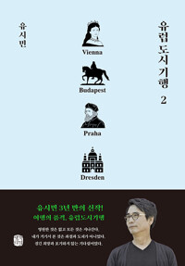 | 유럽 도시 기행 2 | 유시민 (지은이) | 생각의길 | 2022년 7월 | 17,500원 → 15,750원 (10%할인) | https://www.aladin.co.kr/shop/wproduct.aspx?ItemId=296896486
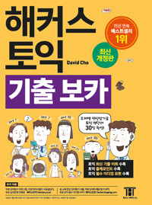 | 해커스 토익 기출 보카 TOEIC VOCA 단어장 | David Cho (지은이) | 해커스어학연구소(Hackers) | 2019년 1월 | 12,900원 → 11,610원 (10%할인) | https://www.aladin.co.kr/shop/wproduct.aspx?ItemId=176021392
 | 친밀한 이방인 | 정한아 (지은이) | 문학동네 | 2017년 10월 | 13,000원 → 11,700원 (10%할인) | https://www.aladin.co.kr/shop/wproduct.aspx?ItemId=119453297
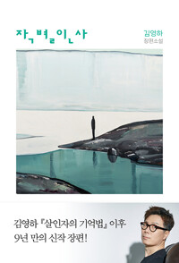 | 작별인사 | 김영하 (지은이) | 복복서가 | 2022년 5월 | 14,000원 → 12,600원 (10%할인) | https://www.aladin.co.kr/shop/wproduct.aspx?ItemId=292816855
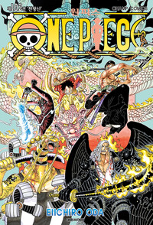 | 원피스 102 | 오다 에이치로 (지은이) | 대원씨아이(만화) | 2022년 6월 | 5,500원 → 4,950원 (10%할인) | https://www.aladin.co.kr/shop/wproduct.aspx?ItemId=296798536
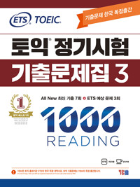 | ETS 토익 정기시험 기출문제집 1000 Vol. 3 Reading (리딩) | ETS (엮은이) | (주)YBM(와이비엠) | 2021년 12월 | 17,800원 → 16,020원 (10%할인) | https://www.aladin.co.kr/shop/wproduct.aspx?ItemId=284153629
 | 그 비스크 돌은 사랑을 한다 9 | 후쿠다 신이치 (지은이), 박연지 (옮긴이) | ㈜소미미디어 | 2022년 7월 | 5,500원 → 4,950원 (10%할인) | https://www.aladin.co.kr/shop/wproduct.aspx?ItemId=297354894
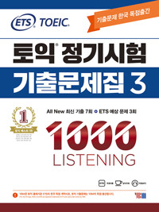 | ETS 토익 정기시험 기출문제집 1000 Vol. 3 Listening (리스닝) | ETS (엮은이) | (주)YBM(와이비엠) | 2021년 12월 | 17,800원 → 16,020원 (10%할인) | https://www.aladin.co.kr/shop/wproduct.aspx?ItemId=284153150
 | 천관사복 6~10 특별판 세트 - 전5권 | 묵향동후 (지은이), 고고 (옮긴이) | B-Lab | 2022년 7월 | 125,000원 → 112,500원 (10%할인) | https://www.aladin.co.kr/shop/wproduct.aspx?ItemId=297337920
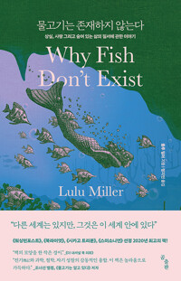 | 물고기는 존재하지 않는다 | 룰루 밀러 (지은이), 정지인 (옮긴이) | 곰출판 | 2021년 12월 | 17,000원 → 15,300원 (10%할인) | https://www.aladin.co.kr/shop/wproduct.aspx?ItemId=284657330
 | 불우한 삶 1~4 북케이스 세트 - 전4권 | 백나라 (지은이) | 영컴(YOUNG COM) | 2022년 7월 | 64,000원 → 57,600원 (10%할인) | https://www.aladin.co.kr/shop/wproduct.aspx?ItemId=297582761
 | 2022 큰별쌤 최태성의 별★별한국사 한국사능력검정시험 심화(1, 2, 3급) 상 | 최태성 (지은이) | 이투스북 | 2021년 12월 | 15,000원 → 13,500원 (10%할인) | https://www.aladin.co.kr/shop/wproduct.aspx?ItemId=284612957
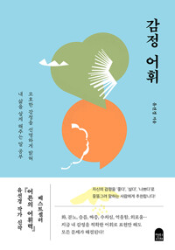 | 감정 어휘 | 유선경 (지은이) | 앤의서재 | 2022년 6월 | 16,000원 → 14,400원 (10%할인) | https://www.aladin.co.kr/shop/wproduct.aspx?ItemId=294993774
 | 불편한 편의점 (40만부 기념 벚꽃 에디션) | 김호연 (지은이) | 나무옆의자 | 2021년 4월 | 14,000원 → 12,600원 (10%할인) | https://www.aladin.co.kr/shop/wproduct.aspx?ItemId=290457417

 | H마트에서 울다 | 미셸 자우너 (지은이), 정혜윤 (옮긴이) | 문학동네 | 2022년 2월 | 16,000원 → 14,400원 (10%할인) | https://www.aladin.co.kr/shop/wproduct.aspx?ItemId=289621076
 | 2022 큰별쌤 최태성의 별★별한국사 한국사능력검정시험 심화(1, 2, 3급) 하 | 최태성 (지은이) | 이투스북 | 2021년 12월 | 14,500원 → 13,050원 (10%할인) | https://www.aladin.co.kr/shop/wproduct.aspx?ItemId=284613557
 | 세상의 마지막 기차역 | 무라세 다케시 (지은이), 김지연 (옮긴이) | 모모 | 2022년 5월 | 14,000원 → 12,600원 (10%할인) | https://www.aladin.co.kr/shop/wproduct.aspx?ItemId=294425135
 | 나 혼자만 레벨업 6 (아크릴 스탠드 + 마스크 홀더 + 빅스티커 3종 + 홀로그램 북마크 2종 + 초판 한정 카드 4종 포함 한정판) | 장성락(REDICE STUDIO) (지은이), 추공 (원작) | 디앤씨웹툰비즈 | 2022년 7월 | 35,000원 → 31,500원 (10%할인) | https://www.aladin.co.kr/shop/wproduct.aspx?ItemId=297447253
 | 류 | 히가시야마 아키라 (지은이), 민경욱 (옮긴이) | 해피북스투유 | 2022년 6월 | 15,000원 → 13,500원 (10%할인) | https://www.aladin.co.kr/shop/wproduct.aspx?ItemId=296104295
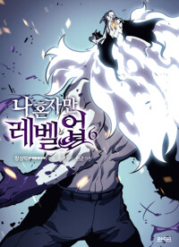 | 나 혼자만 레벨업 6 | 장성락(REDICE STUDIO) (지은이), 추공 (원작) | 디앤씨웹툰비즈 | 2022년 7월 | 15,000원 → 13,500원 (10%할인) | https://www.aladin.co.kr/shop/wproduct.aspx?ItemId=297447273
 | 숲속의 담 4 | 다홍 (지은이) | 에이템포미디어 | 2022년 7월 | 15,000원 → 13,500원 (10%할인) | https://www.aladin.co.kr/shop/wproduct.aspx?ItemId=297166157
 | 에그박사 7 | 에그박사 (지은이), 박송이 (글), 홍종현 (그림), 황대인 (감수) | 미래엔아이세움 | 2022년 6월 | 14,500원 → 13,050원 (10%할인) | https://www.aladin.co.kr/shop/wproduct.aspx?ItemId=296918685
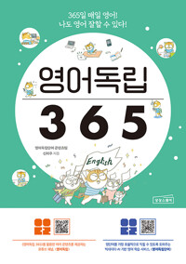 | 영어독립 365 | 영어독립단어 콘텐츠팀, 신미주 (지은이), 김재우 (감수) | 상상스퀘어 | 2022년 6월 | 25,000원 → 22,500원 (10%할인) | https://www.aladin.co.kr/shop/wproduct.aspx?ItemId=296862181
 | 세상에서 가장 짧은 한국사 | 김재원 (지은이) | 빅피시 | 2022년 6월 | 17,800원 → 16,020원 (10%할인) | https://www.aladin.co.kr/shop/wproduct.aspx?ItemId=295837608
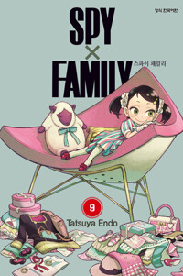 | 스파이 패밀리 9 | 엔도 타츠야 (지은이) | 학산문화사(만화) | 2022년 6월 | 6,000원 → 5,400원 (10%할인) | https://www.aladin.co.kr/shop/wproduct.aspx?ItemId=296749317
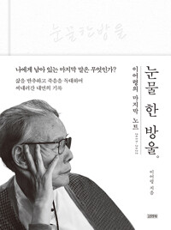 | 눈물 한 방울 | 이어령 (지은이) | 김영사 | 2022년 6월 | 15,800원 → 14,220원 (10%할인) | https://www.aladin.co.kr/shop/wproduct.aspx?ItemId=296891214
 | 1000개 숨은그림찾기 : 보물찾기 | 전진희 (지은이) | 한빛에듀 | 2021년 11월 | 8,000원 → 7,200원 (10%할인) | https://www.aladin.co.kr/shop/wproduct.aspx?ItemId=282587667
 | 너무 잘하려고 애쓰지 마라 | 나태주 (지은이) | 열림원 | 2022년 5월 | 14,000원 → 12,600원 (10%할인) | https://www.aladin.co.kr/shop/wproduct.aspx?ItemId=295665964
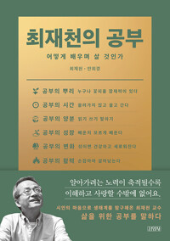 | 최재천의 공부 | 최재천, 안희경 (지은이) | 김영사 | 2022년 5월 | 16,500원 → 14,850원 (10%할인) | https://www.aladin.co.kr/shop/wproduct.aspx?ItemId=294454038
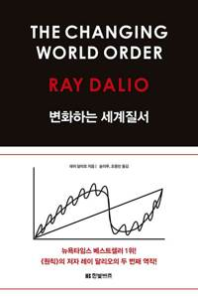 | 변화하는 세계 질서 | 레이 달리오 (지은이), 송이루, 조용빈 (옮긴이) | 한빛비즈 | 2022년 6월 | 38,000원 → 34,200원 (10%할인) | https://www.aladin.co.kr/shop/wproduct.aspx?ItemId=294641551
 | 그리스 로마 신화 29 : 오디세우스의 험난한 모험 | 박시연 (지은이), 최우빈 (그림), 김헌 (감수) | 아울북 | 2022년 7월 | 14,000원 → 12,600원 (10%할인) | https://www.aladin.co.kr/shop/wproduct.aspx?ItemId=297496722
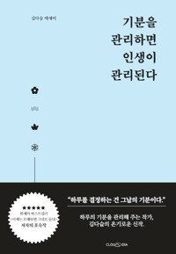 | 기분을 관리하면 인생이 관리된다 | 김다슬 (지은이) | 클라우디아 | 2022년 4월 | 17,600원 → 15,840원 (10%할인) | https://www.aladin.co.kr/shop/wproduct.aspx?ItemId=292069347
 | 흔한남매 이상한 나라의 고전 읽기 1 | 흔한남매 (원작), 최재훈 (글), 정주연 (그림), 흔한컴퍼니 (감수) | 미래엔아이세움 | 2022년 6월 | 14,000원 → 12,600원 (10%할인) | https://www.aladin.co.kr/shop/wproduct.aspx?ItemId=296838322
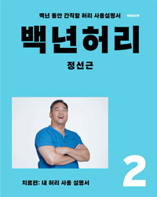 | 백년 허리 2 : 치료편 | 정선근 (지은이) | 언탱글링 | 2021년 5월 | 18,500원 → 16,650원 (10%할인) | https://www.aladin.co.kr/shop/wproduct.aspx?ItemId=271247686
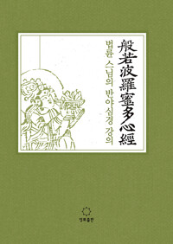 | 법륜 스님의 반야심경 강의 | 법륜 (지은이) | 정토출판 | 2022년 6월 | 19,500원 → 17,550원 (10%할인) | https://www.aladin.co.kr/shop/wproduct.aspx?ItemId=296576999
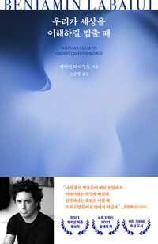 | 우리가 세상을 이해하길 멈출 때 | 벵하민 라바투트 (지은이), 노승영 (옮긴이) | 문학동네 | 2022년 6월 | 16,000원 → 14,400원 (10%할인) | https://www.aladin.co.kr/shop/wproduct.aspx?ItemId=295842893
 | 인플레이션에서 살아남기 | 오건영 (지은이) | 페이지2(page2) | 2022년 5월 | 18,800원 → 16,920원 (10%할인) | https://www.aladin.co.kr/shop/wproduct.aspx?ItemId=294457778
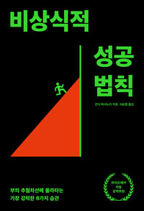 | 비상식적 성공 법칙 | 간다 마사노리 (지은이), 서승범 (옮긴이) | 생각지도 | 2022년 6월 | 17,000원 → 15,300원 (10%할인) | https://www.aladin.co.kr/shop/wproduct.aspx?ItemId=296431592
 | 그릿 GRIT (100쇄 기념 리커버 에디션) | 앤절라 더크워스 (지은이), 김미정 (옮긴이) | 비즈니스북스 | 2019년 2월 | 16,000원 → 14,400원 (10%할인) | https://www.aladin.co.kr/shop/wproduct.aspx?ItemId=181545971
 | 가끔씩 툭하고 러시아어로 부끄러워하는 옆자리의 아랴 양 2 | SUN SUN SUN (지은이), 모모코 (그림), 이승원 (옮긴이) | 디앤씨미디어(주)(D&C미디어) | 2022년 7월 | 7,800원 → 7,020원 (10%할인) | https://www.aladin.co.kr/shop/wproduct.aspx?ItemId=297280414
 | 박혜원 파워토익 VOCA | 박혜원 (지은이) | (주)YBM(와이비엠) | 2021년 12월 | 12,800원 → 11,520원 (10%할인) | https://www.aladin.co.kr/shop/wproduct.aspx?ItemId=285505096
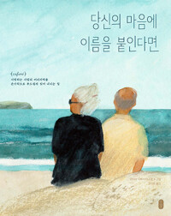 | 당신의 마음에 이름을 붙인다면 | 마리야 이바시키나 (지은이), 김지은 (옮긴이) | 책읽는곰 | 2022년 6월 | 15,000원 → 13,500원 (10%할인) | https://www.aladin.co.kr/shop/wproduct.aspx?ItemId=296113941
 | 인내상자 | 미야베 미유키 (지은이), 이규원 (옮긴이) | 북스피어 | 2022년 7월 | 14,800원 → 13,320원 (10%할인) | https://www.aladin.co.kr/shop/wproduct.aspx?ItemId=297501043
 | 사쿠라, 사쿠. 3 | 사키사카 이오 (지은이), 장혜영 (옮긴이) | 서울미디어코믹스(서울문화사) | 2022년 7월 | 6,000원 → 5,400원 (10%할인) | https://www.aladin.co.kr/shop/wproduct.aspx?ItemId=297449328
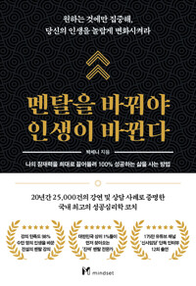 | 멘탈을 바꿔야 인생이 바뀐다 | 박세니 (지은이) | 마인드셋 | 2022년 4월 | 15,800원 → 14,220원 (10%할인) | https://www.aladin.co.kr/shop/wproduct.aspx?ItemId=293076883

